Sheet1
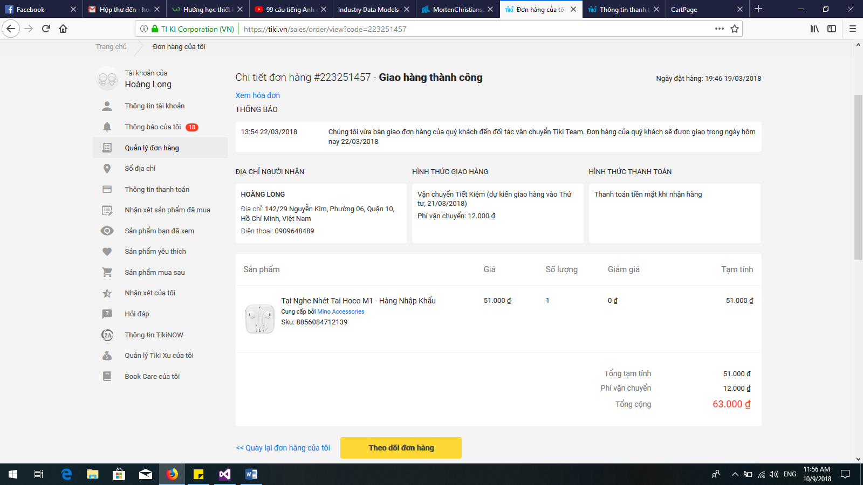 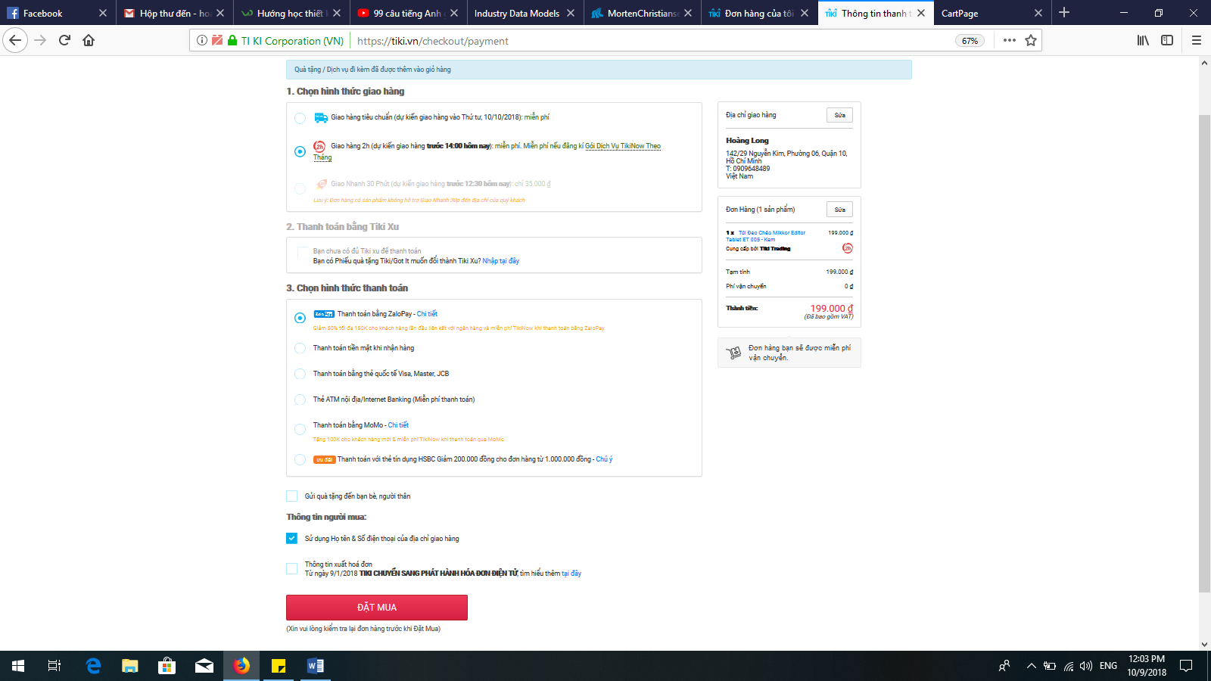
BẢNG BÁO PHÍ VIẾT THÊM
Mô tả : website thương mại điện tử.
Thời gian giao bản demo lần 2 ( 20/10/2018)
Chức năng | Phí | Độ khó | Xác nhận | Ghi chú
_ Ngôn ngữ tất cả bằng Tiếng Anh ( tên biến, tên hàm, giao diện web, câu lệnh thông báo…). Không có bất cứ từ nào Tiếng Việt | 0 | Đơn giản
_ Khi vào xem giỏ hàng, nên cho hiển thị cột màu sắc của sản phẩm mà khách hàng đã chọn, và cho họ có thể thay đổi màu khác nếu họ muốn | 500,000 | Phức tạp
_ Khi ở các trang đều có thể quay về trang chủ một cách dễ dàng qua liên kết phía trên bên trái, hình biểu tượng căn nhà hoặc chữ WEBSALE.COM | 0 | Đơn giản
_ Thiết kế giao diện lại một tí | 0 | Đơn giản
Admin:
_ Thêm, sửa, xóa sản phẩm | 0 | Phức tạp
_ Thêm, sửa, xóa thông báo mỗi khi có đợt khuyến mãi về sản phẩm | 200,000 | Trung bình
_ Xem báo cáo doanh thu và số lượng SP bán ra trong ngày một cách chi tiết, bao gồm: tên SP, số lượng, đơn giá, thành tiền, tổng doanh thu của ngày đó. | 500,000 | Phức tạp
_ Có thể xem báo cáo theo ngày, theo tháng đã chọn | 100,000 | Trung bình
_ Nhận email khi có tin nhắn của khách hàng | 1,000,000 | Phức tạp
_ Có thể xác nhận các đơn hàng mỗi khi khách hàng đặt hàng mua | 0 | Phức tạp
User:
_ Theo dõi đơn hàng của mình đã tới bước nào bao gồm các thông tin cần hiện như sau: STT, Mã đơn hàng, tên SP, số lượng, đơn giá, thành tiền, trạng thái đơn hàng. Không cần làm giống y hệt, có thể tham khảo hình bên dưới | 500,000 | Trung bình
_ Có thể theo dõi lịch sử mua hàng của mình theo ngày, theo tháng. | 100,000 | Trung bình
_ Khi khách hàng nhấn nút mua hàng, sẽ hiện ra: | 0 | Phức tạp
1. Địa chỉ nhận hàng: (cho khách hàng nhập địa chỉ họ muốn nhận hàng. ở mục này nên lưu lại địa chỉ của KH cho các lần giao dịch sau, và có thể cho KH sửa đổi địa chỉ giao hàng ở mỗi lần giao dịch)
2. Hình thức thanh toán: (gồm thanh toán khi nhận hàng hoặc bằng thẻ ngân hàng). Có thể tham khảo hình bên dưới
_ Về menu hỗ trợ phía trên bên tay phải, cho phép khách hàng có thể để lại lời nhắn và admin có thể xem được những lời nhắn đó thông qua email của admin. Đồng thời hiển thị thêm thông tin địa chỉ, số hotline của người bán hàng | 1,000,000 | Phức tạp
_ Chức năng tìm kiếm sản phẩm theo từ gần đúng. | 0 | Phức tạp
_ Có thể xem thông báo mỗi khi có đợt khuyến mãi | 100,000 | Đơn giản
Tổng cộng | 4,000,000
Hình minh họa

